Solicitud gráfica
 | Área: | Ciencias Naturales |  |  | Fecha:
 | Grado: | 10
 | Título del tema: | Las disoluciones |  |  | ¿Cuaderno de estudio o recurso? | Recurso
 | Editor: | Lyz Marcela Bernal |  |  | Motor del recurso | F6

 | Código guión o recurso: | CN_10_15_REC40 | ← Para determinar este código, visite la hoja de Ayuda
 |  |  |  |  | ESPECIFICACIÓN DE ARCHIVOS A ENTREGAR
Núm. | Archivo Shutterstock o ruta en web | Imagen para: | Tipo | Ubicación de la imagen en el recurso F6 | Nombre imagen SMALL | Tamaño imagen SMALL | Nombre imagen ZOOM | Tamaño imagen ZOOM | Descripción | Observaciones
IMG01 | 271241276 | Recurso F6 | Fotografía | Inicio | CN_10_15_REC40_IMG01.jpg | 350 x 230 px |  |  | 
IMG02 | 236902756 | Recurso F6 | Fotografía | Inicio | CN_10_15_REC40_IMG02.jpg | 350 x 230 px
IMG03 | 205235716 | Recurso F6 | Fotografía | Inicio | CN_10_15_REC40_IMG03.jpg | 350 x 230 px |  |  | 
IMG04 | 330982301 | Recurso F6 | Fotografía | Inicio | CN_10_15_REC40_IMG04.jpg | 350 x 230 px
IMG05 | VER OBSERVACIONES Y DESCRIPCIÓN | Recurso F6 | Ilustración | Contenido | CN_10_15_REC40_IMG05n.jpg | 320 x 480 px | CN_10_15_REC40_IMG05a.jpg | 800 x 458 px | 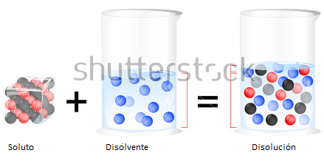 | REALIZAR ILUSTRACIÓN IGUAL A LA IMAGEN GUÍA. ADAPTADO DE 388835122 SHUTTERSTOCK
IMG06 | 330240380 | Recurso F6 | Fotografía | Contenido | CN_10_15_REC40_IMG06n.jpg | 320 x 480 px | CN_10_15_REC40_IMG06a.jpg | 800 x 458 px | 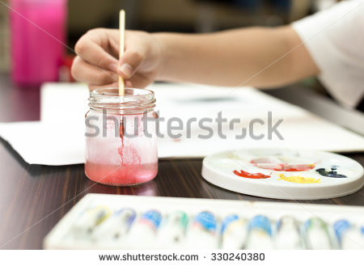
IMG07 | 2461455 | Recurso F6 | Fotografía | Contenido | CN_10_15_REC40_IMG07n.jpg | 320 x 480 px | CN_10_15_REC40_IMG07a.jpg | 800 x 458 px
IMG08 | 396607855 | Recurso F6 | Fotografía | Contenido | CN_10_15_REC40_IMG08n.jpg | 320 x 480 px | CN_10_15_REC40_IMG08a.jpg | 800 x 458 px | 
IMG09 | 115437712 | Recurso F6 | Fotografía | Contenido | CN_10_15_REC40_IMG09n.jpg | 320 x 480 px | CN_10_15_REC40_IMG09a.jpg | 800 x 458 px | 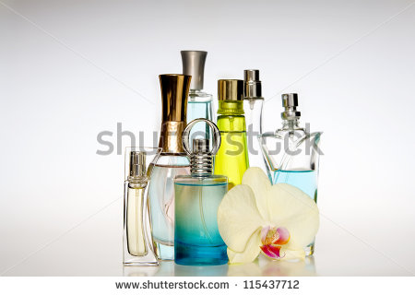
IMG10 | VER OBSERVACIONES Y DESCRIPCIÓN | Recurso F6 | Ilustración | Contenido | CN_10_15_REC40_IMG10n.jpg | 320 x 480 px | CN_10_15_REC40_IMG10a.jpg | 800 x 458 px | 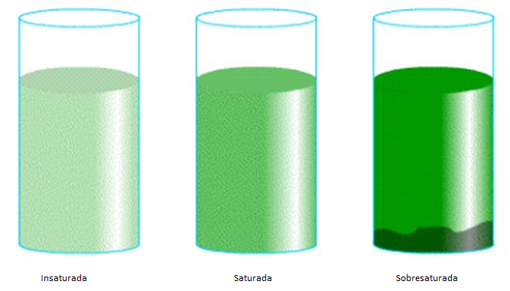 | REALIZAR ILUSTRACIÓN IGUAL A LA IMAGEN GUÍA
IMG11 | VER OBSERVACIONES Y DESCRIPCIÓN | Recurso F6 | Ilustración | Contenido | CN_10_15_REC40_IMG11n.jpg | 320 x 480 px | CN_10_15_REC40_IMG11a.jpg | 800 x 458 px | 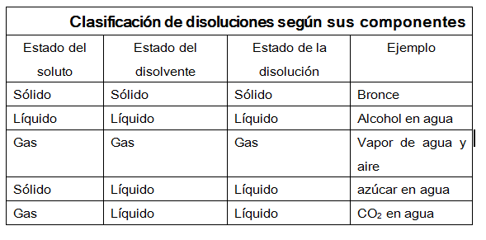 | REALIZAR ILUSTRACIÓN IGUAL A LA IMAGEN GUÍA
IMG12 | VER OBSERVACIONES Y DESCRIPCIÓN | Recurso F6 | Ilustración | Contenido | CN_10_15_REC40_IMG12n.jpg | 320 x 480 px | CN_10_15_REC40_IMG12a.jpg | 800 x 458 px | 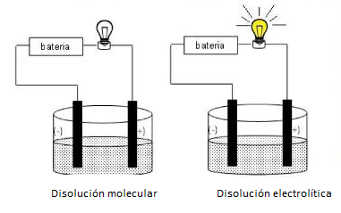 | REALIZAR ILUSTRACIÓN IGUAL A LA IMAGEN GUÍA
IMG13 | 66149746 | Recurso F6 | Fotografía | Contenido | CN_10_15_REC40_IMG13n.jpg | 320 x 480 px | CN_10_15_REC40_IMG13a.jpg | 800 x 458 px | 
IMG14 | 350946689 | Recurso F6 | Fotografía | Contenido | CN_10_15_REC40_IMG14n.jpg | 320 x 480 px | CN_10_15_REC40_IMG14a.jpg | 800 x 458 px | 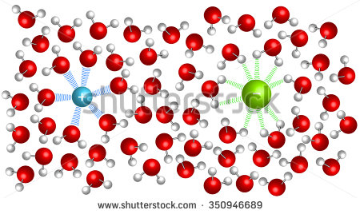
IMG15 | VER OBSERVACIONES Y DESCRIPCIÓN | Recurso F6 | Ilustración | Contenido | CN_10_15_REC40_IMG15n.jpg | 320 x 480 px | CN_10_15_REC40_IMG15a.jpg | 800 x 458 px | 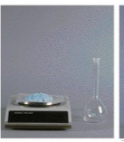 | REALIZAR ILUSTRACIÓN IGUAL A LA IMAGEN GUÍA
IMG16 | VER OBSERVACIONES Y DESCRIPCIÓN | Recurso F6 | Ilustración | Contenido | CN_10_15_REC40_IMG16n.jpg | 320 x 480 px | CN_10_15_REC40_IMG16a.jpg | 800 x 458 px | 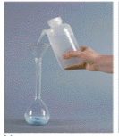 | REALIZAR ILUSTRACIÓN IGUAL A LA IMAGEN GUÍA. El frasco que sostiene la mano realizarlo como la imagen guía de arriba
IMG17 | VER OBSERVACIONES Y DESCRIPCIÓN | Recurso F6 | Ilustración | Contenido | CN_10_15_REC40_IMG17n.jpg | 320 x 480 px | CN_10_15_REC40_IMG17a.jpg | 800 x 458 px |  | REALIZAR ILUSTRACIÓN IGUAL A LA IMAGEN GUÍA
IMG18 | VER OBSERVACIONES Y DESCRIPCIÓN | Recurso F6 | Ilustración | Contenido | CN_10_15_REC40_IMG18n.jpg | 320 x 480 px | CN_10_15_REC40_IMG18a.jpg | 800 x 458 px | 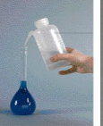 | REALIZAR ILUSTRACIÓN IGUAL A LA IMAGEN GUÍA. Realizar frasco como el que se relaciona

